المؤشرات الكلية

سوق العراق للاوراق المالية
جلسة الثلاثاء 2026/3/31 |  |  |  | تقرير أسعار الأسهم المتداولة لسوق العراق للأوراق المالية
الجلسة (55)
الاسهم المتداولة المدرجة و OTC |  |  | 638,557,267 |  |  | قيمة الأسهم المتداولة المدرجة و OTC |  | 944,242,387 |  |  | صفقات الشركات المدرجة وOTC | 957
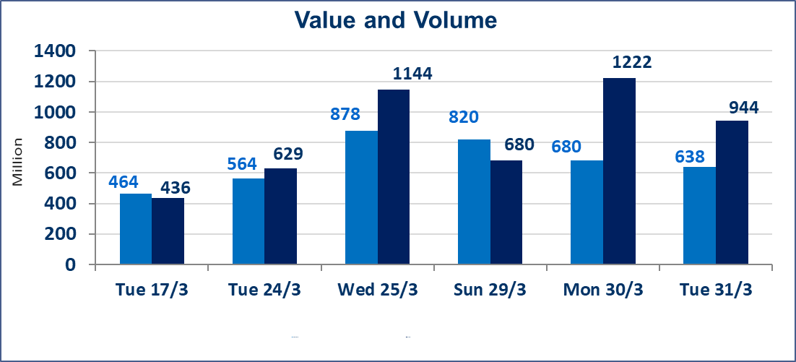
المؤشر60 ISX اليوم | 964.57 |  | نقطة |  |  | المؤشر15 ISX اليوم | 1230.97 | نقطة
المؤشر 60 ISX السابق | 945.08 |  | نقطة |  |  | المؤشر 15 ISX السابق | 1221.64 | نقطة
نسبة التغير | 2.06 |  | % |  |  | نسبة التغير | 0.76 | %
عدد النقاط | 19.49 |  | نقطة |  |  | عدد النقاط | 9.33 | نقطة

الشركات المدرجة | 104 | OTC | 14 | 118 |  | الشركات غير المتداولة المدرجة | 37 | OTC | 11 | 48
الشركات المتداولة | 51 | OTC | 3 | 54 |  | الشركات المرتفعة |  |  | 14
شركات الهيئة العامة |  |  |  | 6 |  | الشركات المنخفضة |  |  | 11
الموقوفة بقرار من هيأة الأوراق المالية |  |  |  | 10
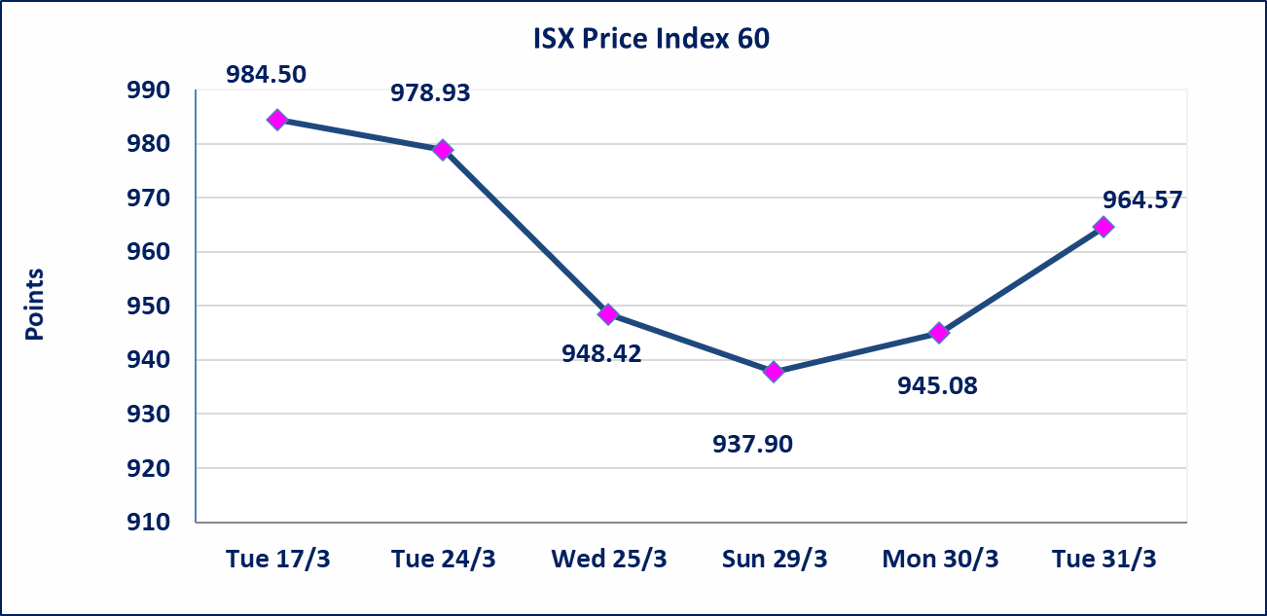
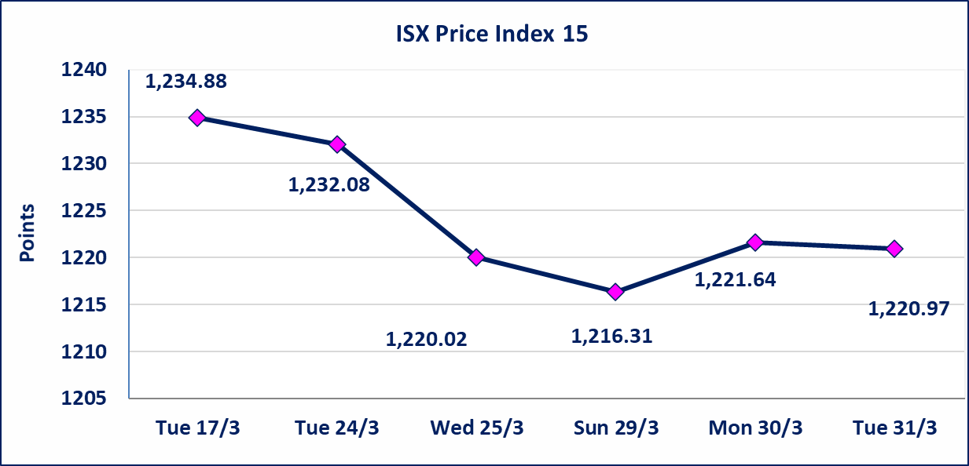

الحد الأعلى والادنى للتغير في السعر | نسبة التغير في كافة المنصات (5%) إرتفاعاً وإنخفاضاً من سعر الاغلاق السابق.
Web site : www.isx-iq.net E-mail : info-isx@isx-iq.net |  |  |  |  | 07834000034 - 07711211522 : ص . ب :3607 العلوية الهاتف |  |  |  |  |  | بغداد /الكرادة/ قرب المسرح الوطني /مجاور مصرف الخليج التجاري

نسبة التغير
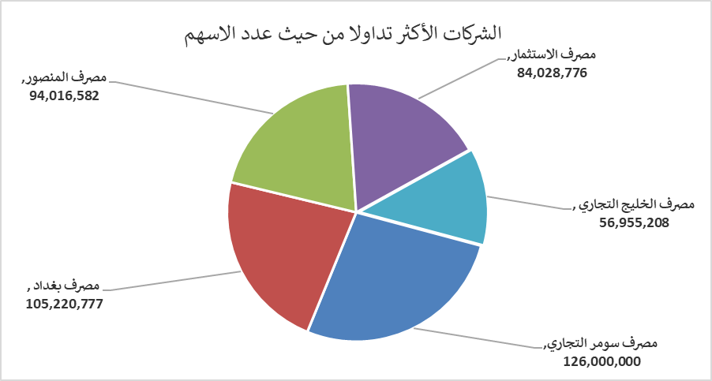
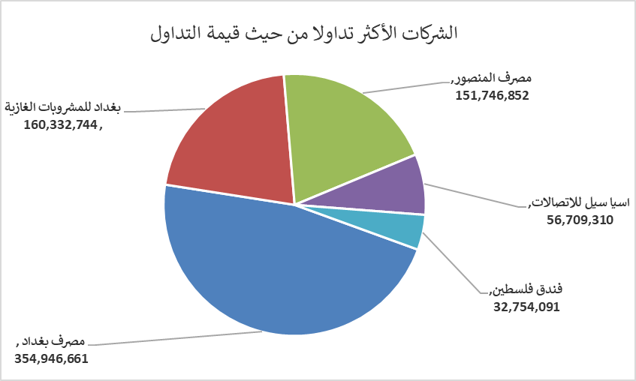
الشركات الأكثر ارتفاعاً وانخفاضاً

نسبة التغير لاسعار الاغلاق الاكثر ارتفاعاً |  |  |  | نسبة التغير لاسعار الاغلاق الاكثر انخفاضاً
اسم الشركة | اغلاق | التغير(%) | الاسهم المتداولة | اسم الشركة | اغلاق | التغير (%) | الاسهم المتداولة
مصرف الموصل للاستثمار | 0.140 | 7.69 | 1,007,100 | مصرف اشور الدولي | 0.230 | -4.17 | 5,000,000
المواد الانشائية الحديثة | 1.310 | 4.80 | 169,514 | العراقية لتصنيع التمور | 2.400 | -4.00 | 198,000
البادية للنقل العام | 0.990 | 4.21 | 2,135,213 | النخبة للمقاولات العامة | 0.740 | -3.90 | 82,619
الحمراء للتامين | 6.100 | 3.74 | 2,232,565 | العراقية لصناعات الكارتون | 2.520 | -3.08 | 769,183
بابل للانتاج الحيواني والنباتي | 6.950 | 3.73 | 2,990 | نقل المنتجات النفطية | 1.800 | -2.70 | 526,399

الشركات الاكثر نشاطا حسب الاسهم المتداولة (حجم التداول) |  |  |  | الشركات الاكثر نشاطا حسب القيمة المتداولة
اسم الشركة | اغلاق | التغير(%) | الاسهم المتداولة | اسم الشركة | اغلاق | التغير (%) | القيمة المتداولة
مصرف سومر التجاري | 0.160 | 0.00 | 126,000,000 | مصرف بغداد | 3.410 | 3.33 | 354,946,661
مصرف بغداد | 3.410 | 3.33 | 105,220,777 | بغداد للمشروبات الغازية | 5.990 | 3.28 | 160,332,744
مصرف المنصور | 1.620 | 1.25 | 94,016,582 | مصرف المنصور | 1.620 | 1.25 | 151,746,852
مصرف الاستثمار | 0.210 | 0.00 | 84,028,776 | اسيا سيل للاتصالات | 14.940 | -0.40 | 56,709,310
مصرف الخليج التجاري | 0.340 | 0.00 | 56,955,208 | فندق فلسطين | 18.200 | -0.38 | 32,754,091

